员工名单
姓名 | 部门 | 手机号 | 二维码
张三 | 研发部 | 13800138000 | 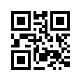
李四 | 市场部 | 13900139000 | 
王五 | 人事部 | 13700137000 | 
赵六 | 财务部 | 13600136000 | 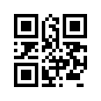
钱七 | 销售部 | 13500135000 | 
孙八 | 行政部 | 13400134000 | 

